상품제안서
아이랩 버티컬 듀얼 무선 가습기 | 상품코드: S29425

 |  |  |  |  |  |  | 02-713-8555 | www.synergygift.co.kr
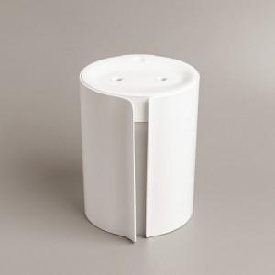 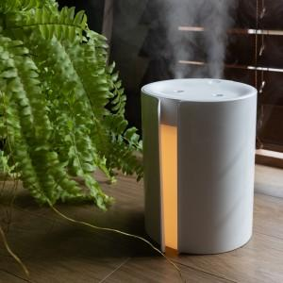

【상세/제작정보】 | - 배터리 내장으로 약 2시간 무선 사용 - 버티컬 타입의 은은한 무드등 - 듀얼 분사의 풍부한 가습 - 수분 센서로 물이 없으면 자동 OFF - 간편한 수조통 분리로 깨끗한 세척 - 조용한 35데시벨, 저소음 설계

【인쇄/포장옵션】 | 레이저 / 포장지포장

【공급단가】 | 수량 | 30~ | 100~ | 500~ | 1,000~ | 2,000~
*VAT별도 | 단가 | 18,900원 | 18,200원 | 17,500원 | 16,800원 | 16,380원

【상품 URL】 | https://www.synergygift.co.kr:443/src/goods_detail.php?gdno=29425

